Sheet1
英灵圣殿UI需求

英灵圣殿进入界面

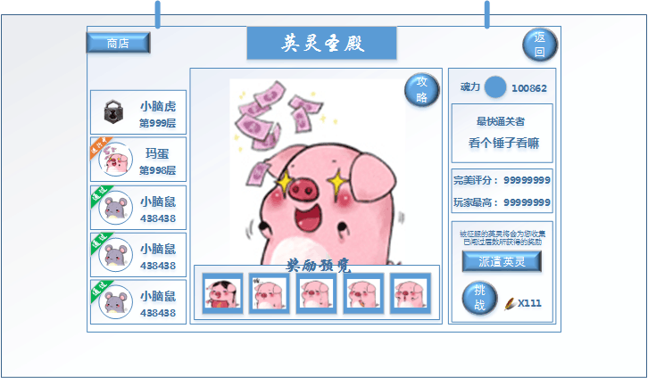

 | 需求做成可滑动的样式 | 中间为模型展示
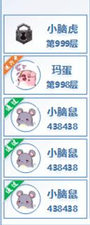



BOSS介绍界面

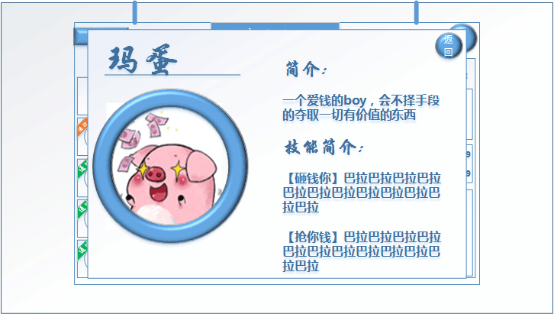

 | BOSS介绍界面为模型展示



雇佣英灵完成扫荡界面

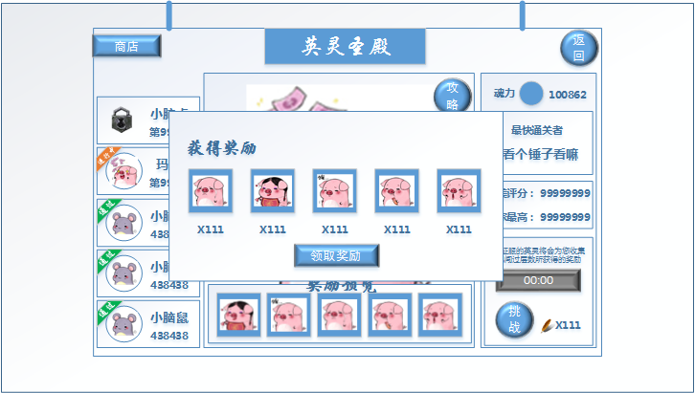

 | 获取奖励领取界面
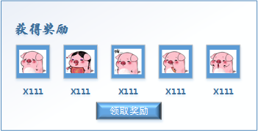

 | 选择派遣英灵之后，按钮置灰并开始倒计时

